GX表明書 (入力例)
表明日を必ず入力してください。
令和７年度補正予算 省エネルギー投資促進・需要構造転換支援事業 製品型番登録におけるGX表明書

電話番号を入力してください。
 |  |  |  |  | 表明日
 |  |  |  |  | 事業者名
 |  |  |  |  | 代表者名
 |  |  |  |  | 担当者名
 |  |  |  |  | 担当者連絡先
 |  |  |  |  | 担当部署

令和７年度補正予算 省エネルギー投資促進・需要構造転換支援事業費補助金（以下、「本補助金」という。）における補助対象設備登録の申請を一般社団法人環境共創イニシアチブに提出するにあたり、『令和７年度補正予算 省エネルギー投資促進・需要構造転換支援事業費補助金 補助対象設備 製品型番登録要領』の定めに従うことを承知のうえ、ＧＸ要件に係る表明書を提出いたします。

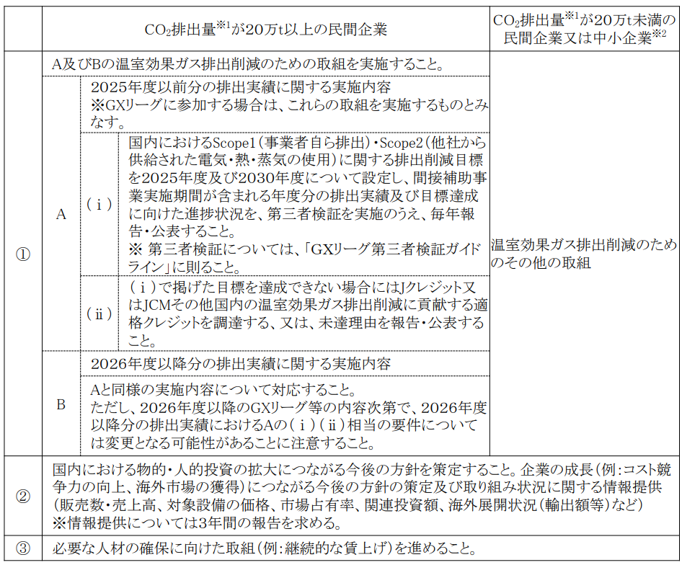
＜（Ⅲ）GX設備単位型において製造事業者に課されるGX要件＞

チェック項目に必ず「☑」を入れてください

 |  | ※１ 地球温暖化対策推進法に基づく算定・報告・公表制度によって公表された２０２２年CO２ 排出量（非エネルギー起源CO2を含む）
 |  | ※２ 中小企業基本法に規定する中小企業に該当する民間企業

 | ① | 該当するCO2排出量又は企業体に応じて、以下の取組を実施する。

 | 排出量及び企業体

該当するCO2排出量又は企業体を選択してください
 | ＜ＣＯ２排出量が２０万ｔ以上の民間企業＞
 | 以下の（１）または（２）の温室効果ガス削減の取組を実施すること。

2点の内容をご確認のうえ、該当項目に「☑」を入れてください
 |  | ２０２６年度以降分の排出実績に関する実施内容
 |  | ※(1)(2)のいずれかにチェックを入れてください。
 |  |  | ⑴ | 2025年度時点でGXリーグに参画している
 |  |  | ⑵ | GXリーグに参画していることと同等の以下の取り組み

 |  | (ⅰ) | 国の温室効果ガス排出削減目標達成に貢献するため、2050年までに温室効果ガスの排出量を実質ゼロにすることを目指し、
 |  |  | 国内でのScope１・２に関する排出削減目標を２０３０年度について設定し、間接補助事業実施期間が含まれる
 |  |  | 年度分の排出実績及び目標達成に向けた進捗状況を、第三者検証を実施のうえ、毎年報告・公表する。
 |  |  | ※第三者検証については、「ＧＸリーグ第三者検証ガイドライン」に則る。

チェック項目に必ず「☑」を入れ、取り組み内容を記入してください
 |  | (ⅱ) | (ⅰ)で掲げた目標を達成できない場合には、J-クレジット又はJCMその他国内の温室効果ガス排出削減に貢献する。
 |  |  | 適格クレジットを調達する。又は未達理由を報告・公表する。
 |  | ※ | 現在検討が進められている26年度以降の次期GXリーグ（GXフューチャーリーグ）等の内容次第で、2026年度以降分の排出実績における
 |  |  | （ⅰ）（ⅱ）相当の要件については変更となる可能性があり、改めてコミットする必要があることに留意すること。

 | ＜ＣＯ２排出量が２０万ｔ未満の民間企業又は中小企業＞
 |  | 温室効果ガス排出削減のためのその他の取組を実施する。

 |  | （取組について具体例を記述してください）
チェック項目に必ず「☑」を入れてください
チェック項目に必ず「☑」を入れてください
以下３項目のチェック項目に必ず「☑」を入れ、
取り組み内容または理由を記入してください

 | ② | 以下の取組および情報提供を実施する。

 |  | ・企業の成長（例：コスト競争力の向上、海外市場の獲得）につながる今後の方針を策定する。

 |  |  | 登録した設備の普及拡大に向けた強化策（コスト競争力を含む）。

 |  | （取組について具体例を記述してください）

 |  |  | 登録した設備の日本国内の関連投資計画（具体的な設備投資額や研究開発費を含む）。

 |  | （取組について具体例を記述してください）

 |  |  | 登録した設備の海外展開に向けた取組計画（無い場合は、その理由を記載。）

 |  | （取組について具体例を記述してください）
チェック項目に必ず「☑」を入れてください
チェック項目に必ず「☑」を入れてください

 |  | ・取り組み状況に関する情報提供（販売数・売上高、対象設備の価格、市場占有率、関連投資額、海外展開状況（輸出額等）など）を
 |  | ３年間報告する。報告にあたっては、別途ＳＩＩが定める期日までに提出する。

 | ③ | 必要な人材の確保に向けた取組（例：継続的な賃上げ）、人材育成に向けた取組に関する計画

 |  | （取組について具体例を記述してください）

